Спецификация
2024-05-31
СПЕЦИФИКАЦИЯ ПО КАЧЕСТВУ ЦВЕТЫ ПИОНЫ СРЕЗКА

МИНИМАЛЬНЫЕ ТРЕБОВАНИЯ
Цветы должны быть свежие, чистые, с типичными для данного ботанического сорта окраской и формой цветка и листьев. Листья зеленые, хорошо сформировавшиеся. Ровный срез стебля.
Состояние цветка не раскрыт или в полуроспуске. Стадия цветения: 1-2 (см. шкалу Стадия цветения во вкладке "Фото")
• средний вес цветка: 35 г+;
• длина стебля вместе с бутоном: 49+ см;
Обязательно наличие воды в ведре.
I КАТЕГОРИЯ
Допускаются следующие незначительные дефекты при условии, что они не влияют на общий внешний вид, качество, сохраняемость и товарный вид продукта в упаковке:
• механическое повреждение, замятие листьев;
• желтизна на конце стеблей (не более 10 см от среза)
• замятие бутона;
• липкий бутон;
• почернение стебля;
• маточный лист цветоноса (темный лист на бутоне);
• отклонение цветочных листьев от основного бутона;
• стебли должны быть прямыми и достаточно крепкими и прочными, чтобы поддерживать цветок в вертикальном положении или с легким наклоном, допускается небольшое искривление стебля;
НЕСТАНДАРТ
• дефекты, превышающие допуски для 1 и 2 категории, либо не отвечающие минимальным требованиям;
• значительное загрязнение посторонними веществами листьев и стебля, портящее товарный вид;
• увядшие листья;
• пожелтение листьев;
• повреждение листьев с/х заболеваниями;
• плесень на листьях, не удаляемая при стирании;
• механические повреждения стеблей в нижней трети(сломаны, порезаны, надломлены);
• стадия цветения 3;
ОТХОД
• загнивание бутонов, цветков, листьев, стебля;
• повреждение бутонов, цветков с/х заболеваниями;
• воздействие высокими/низкими температурами;
• заплесневелые бутоны, цветы;
• увядание бутонов/цветков;
• сломанные стебли (от бутона верхняя и/или средняя треть);
• грубые механические повреждения бутонов/цветков;
• стадия цветения 4-5;
ДРУГИЕ ТРЕБОВАНИЯ
Сорт | Согласно требованиям Коммерческой Службы Ленты. В заказе могут быть предъявлены дополнительные требования к внешнему виду продукции, которые будут считаться необходимыми для соответствия сорту.
Калибр | Согласно требованиям Коммерческой Службы Ленты. В общей сложности допускается наличие 10% по числу или весу, не отвечающих требованиям калибровки.
Однородность | Каждая единица поставки (букет, коробка и т.п.) должна содержать продукцию одного и того же производителя, разновидности, сорта и окраски; одного и того же класса качества и единой стадии развития.
 | Видимая часть содержимого упаковки должна соответствовать содержимому всей упаковки.
Упаковка | Цветы должны быть упакованы таким образом, чтобы обеспечивалась надлежащая сохранность продукта.

Фото
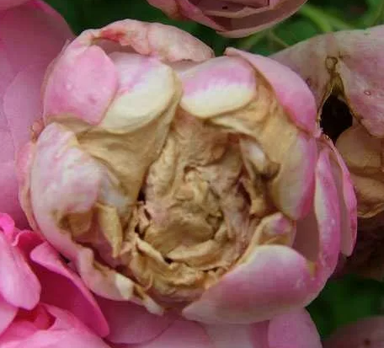
В данном разделе представлены фото, иллюстрирующие примеры проявления некоторых дефектов. Основная информация о требованиях к качеству товара представлена в разделе "Спецификация". Раздел "Фото" является дополнительным и неисчерпывающим приложением к Спецификации по качеству.
СТАДИИ ЦВЕТЕНИЯ / FLOWERING STAGES

I КАТЕГОРИЯ / I CLASS
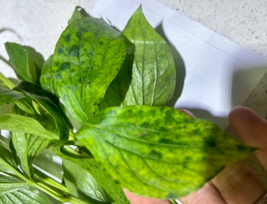
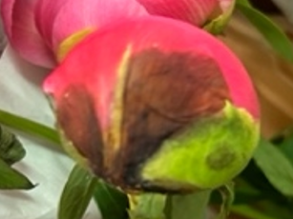
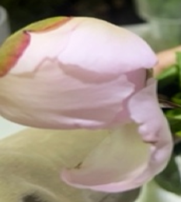

 |  | маточный лист цветоноса | отклонение цветочных листьев от основного бутона
НЕСТАНДАРТ / OUT OF GRADE

 | Раздел в разработке
ОТХОД / WASTE

